Sheet1
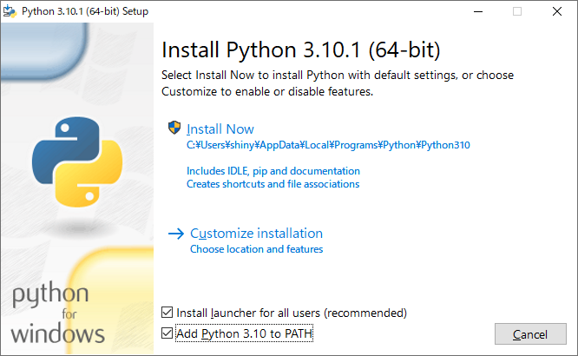
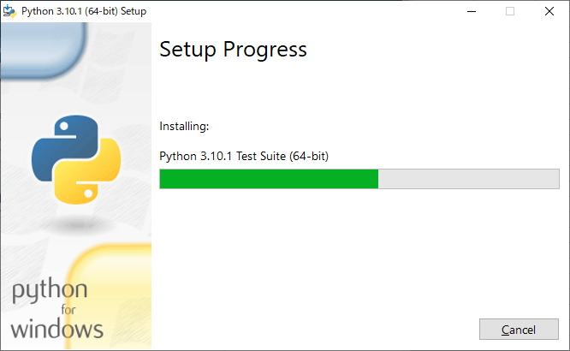
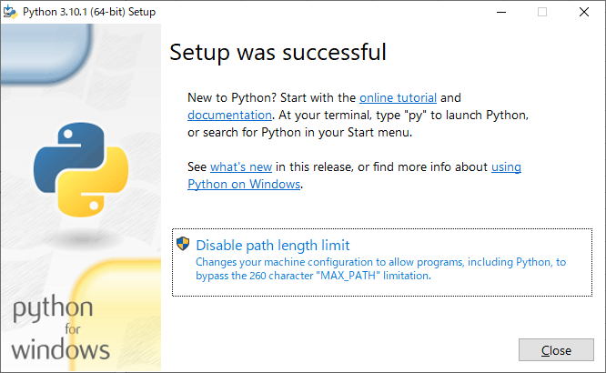
참고 사이트 : |  | https://qiita.com/sakkaonline/items/4d30fff24a1752c3977a
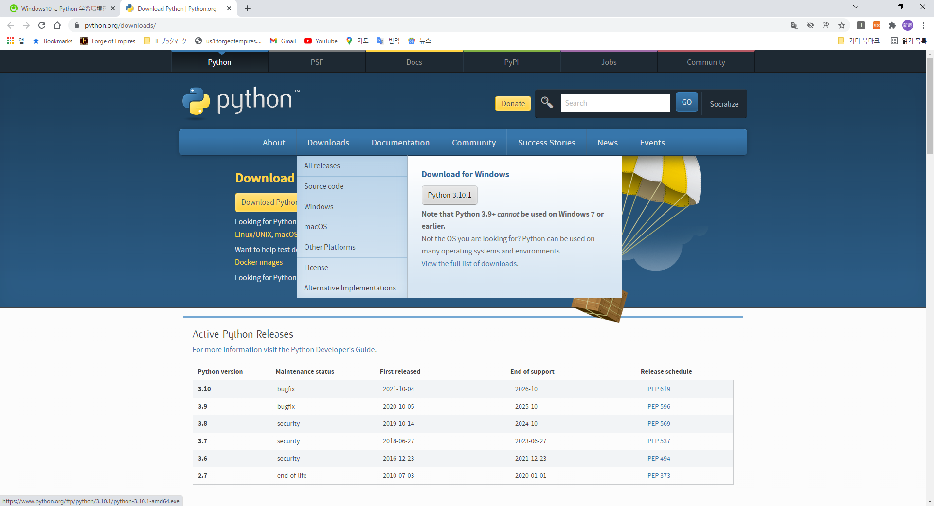

 | -> python-3.10.1-amd64.exe
 | -> 소스: | python-3.10.1-embed-amd64.zip

